ログイン
外部設計書 |  |  |  | 画面名 |  | ログインページ |  |  |  | 作成者 | 上野舞夕 |  |  | 更新者 | 川口陽紀
 |  |  |  | システム名 |  | 中庭掲示板 |  |  |  | 作成日 | 2023-06-06 |  |  | 更新日 | 2023-06-06
 |  |  |  | 備考

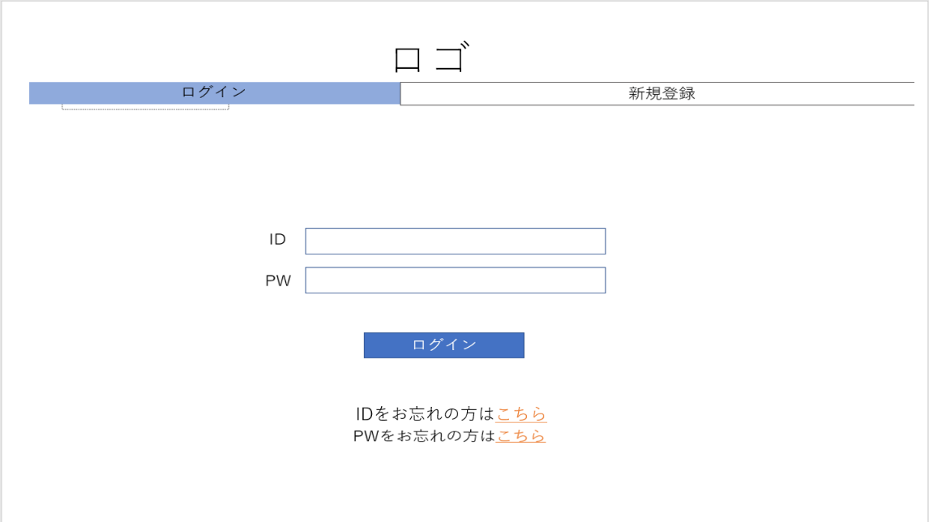
 | 画面設計
1
2

3
4

5

6
7

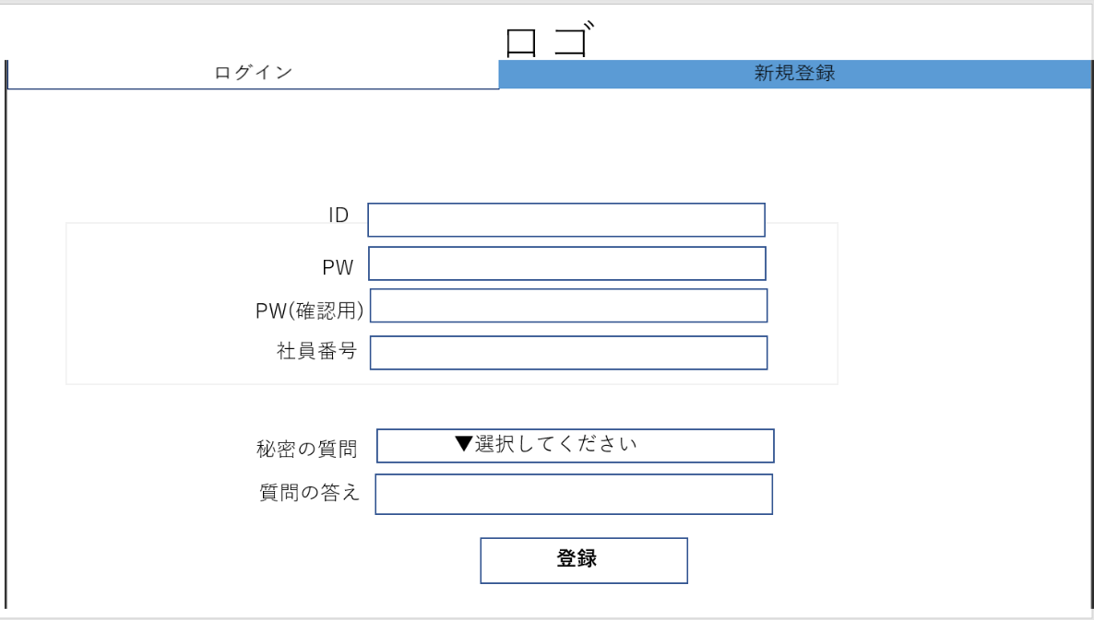
2
1

8
9
10
11

12
13

14

 | 機能設計

 | 項目定義書

 | No | 物理名 | 論理名 |  | 画面型 |  | データ型 | min | max | DBテーブル |  | DBカラム | 備考
 | 1 | title | タイトルロゴ |  | Label |  | String
 | 2 | tab | タブ |  | Tab |  | String
 | 3 | ID_login | ログイン用ID
 | 4 | password | ログイン用パスワード
 | 5 | login | ログイン
 | 6 | foret_ID
 | 7 | forget_password
 | 8 | new_ID
 | 9 | new_password1
 | 10 | new_password2
 | 11 | employee_ID
 | 12 | new_question
 | 13 | new_answer
 | 14 | regist

登録完了
外部設計書 |  |  |  | 画面名 |  | 登録完了ページ |  |  |  | 作成者 | 古川楓 |  |  | 更新者 | 川口陽紀
 |  |  |  | システム名 |  | 中庭掲示板 |  |  |  | 作成日 | 2023-06-06 |  |  | 更新日 | 2023-06-06
 |  |  |  | 備考

 | 画面設計
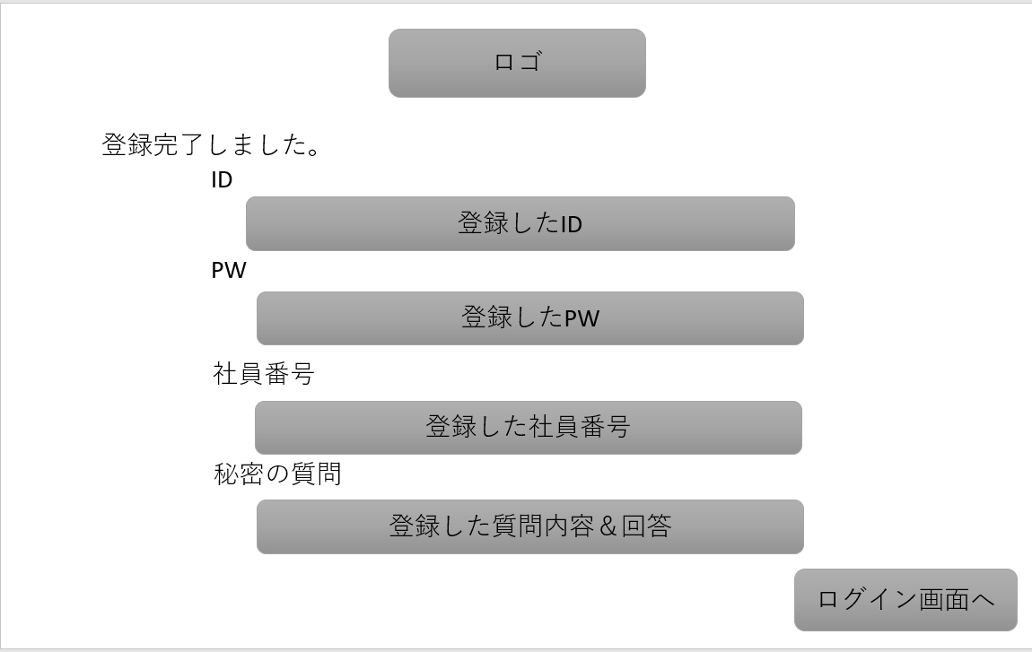

 | 機能設計

 | 項目定義書

 | No | 物理名 | 論理名 |  | 画面型 |  | データ型 | min | max | DBテーブル |  | DBカラム | 備考

ID忘れた人用
外部設計書 |  |  |  | 画面名 |  | ID忘れた人用ページ |  |  |  | 作成者 | 古川楓 |  |  | 更新者 | 川口陽紀
 |  |  |  | システム名 |  | 中庭掲示板 |  |  |  | 作成日 | 2023-06-06 |  |  | 更新日 | 2023-06-06
 |  |  |  | 備考

 | 画面設計
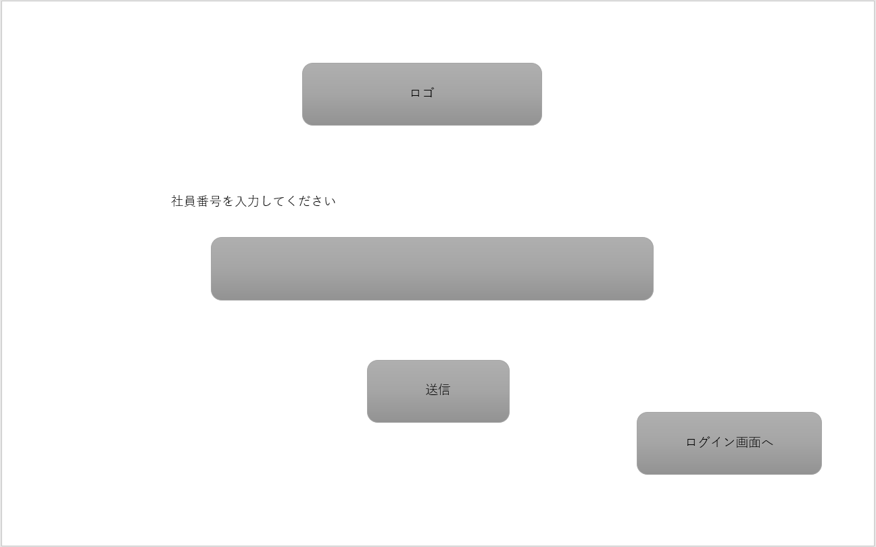

 | 機能設計

 | 項目定義書

 | No | 物理名 | 論理名 |  | 画面型 |  | データ型 | min | max | DBテーブル |  | DBカラム | 備考

PW忘れた人用
外部設計書 |  |  |  | 画面名 |  | PW忘れた人用ページ |  |  |  | 作成者 | 古川楓 |  |  | 更新者 | 川口陽紀
 |  |  |  | システム名 |  | 中庭掲示板 |  |  |  | 作成日 | 2023-06-06 |  |  | 更新日 | 2023-06-06
 |  |  |  | 備考

 | 画面設計

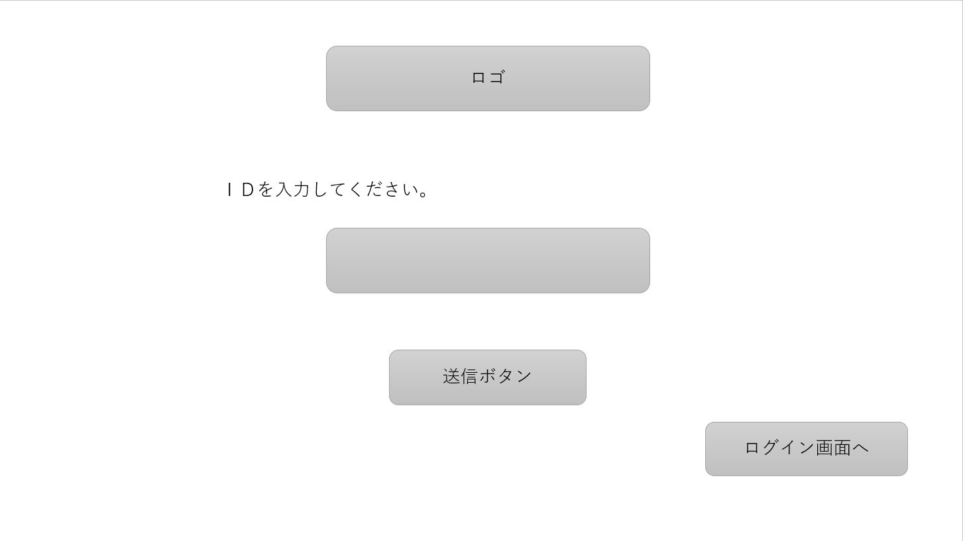

 | 機能設計

 | 項目定義書

 | No | 物理名 | 論理名 |  | 画面型 |  | データ型 | min | max | DBテーブル |  | DBカラム | 備考

秘密の質問回答
外部設計書 |  |  |  | 画面名 |  | 秘密の質問回答ページ |  |  |  | 作成者 | 目崎瑠都 |  |  | 更新者 | 川口陽紀
 |  |  |  | システム名 |  | 中庭掲示板 |  |  |  | 作成日 | 2023-06-06 |  |  | 更新日 | 2023-06-06
 |  |  |  | 備考

 | 画面設計

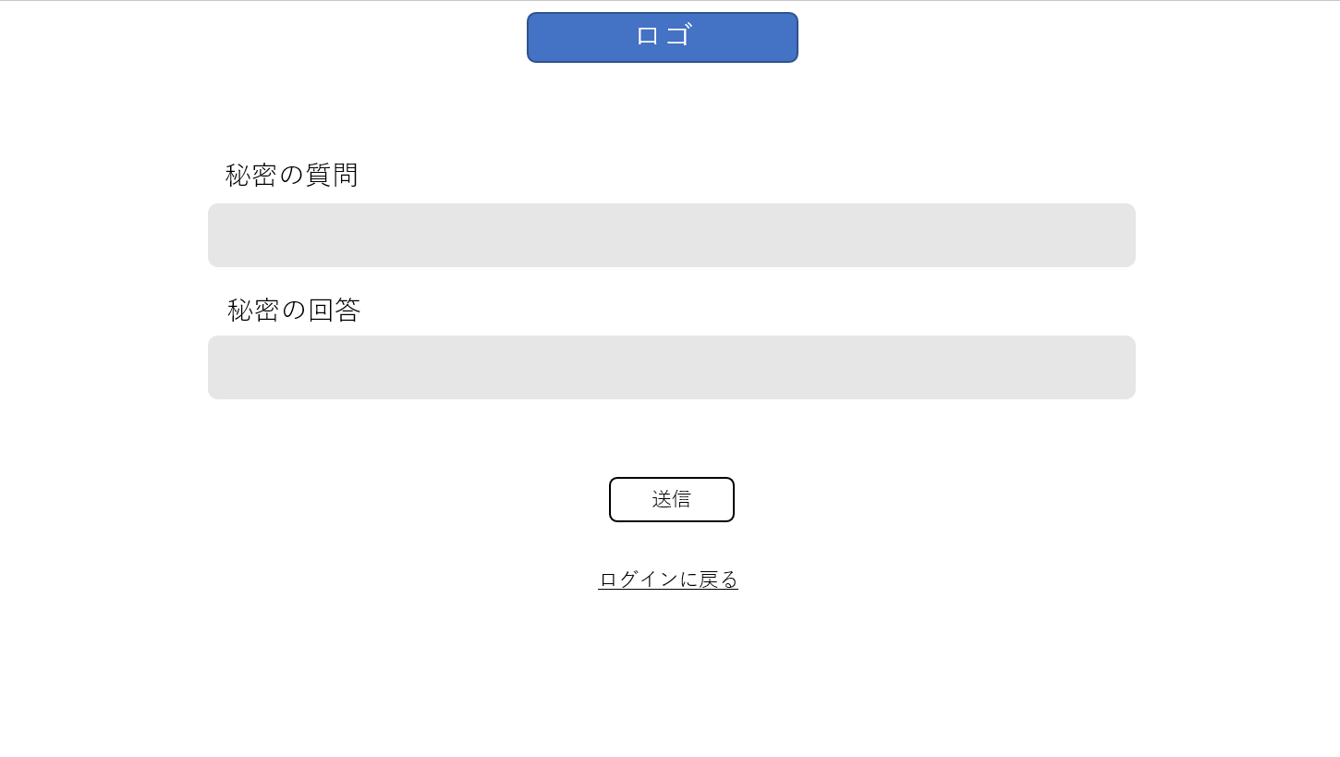

 | 機能設計

 | 項目定義書

 | No | 物理名 | 論理名 |  | 画面型 |  | データ型 | min | max | DBテーブル |  | DBカラム | 備考

PW再設定orIDの開示
外部設計書 |  |  |  | 画面名 |  | PW再設定orIDの開示ページ |  |  |  | 作成者 | 古川楓 |  |  | 更新者 | 川口陽紀
 |  |  |  | システム名 |  | 中庭掲示板 |  |  |  | 作成日 | 2023-06-06 |  |  | 更新日 | 2023-06-06
 |  |  |  | 備考

 | 画面設計

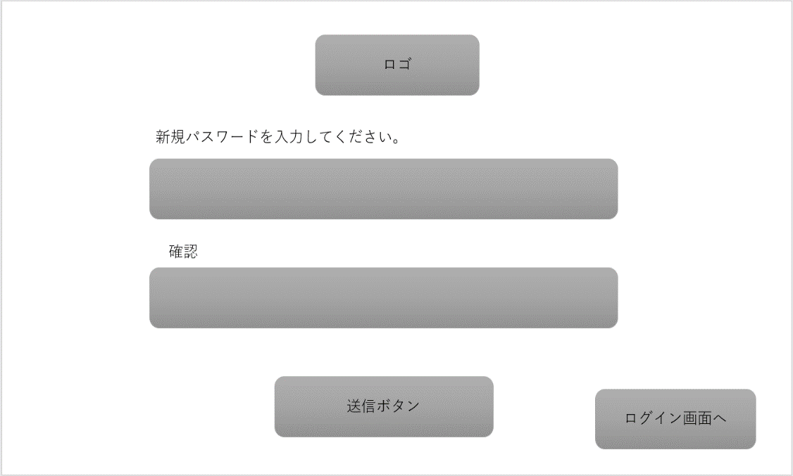
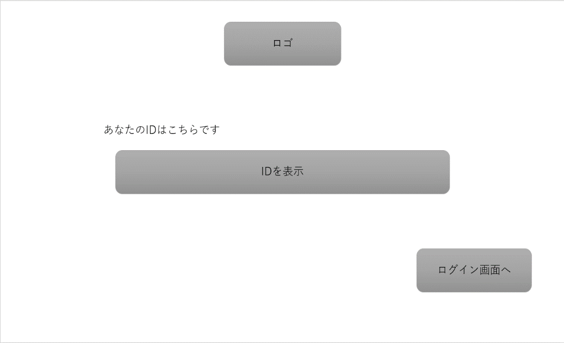

 | 機能設計

 | 項目定義書

 | No | 物理名 | 論理名 |  | 画面型 |  | データ型 | min | max | DBテーブル |  | DBカラム | 備考

トップ
外部設計書 |  |  |  | 画面名 |  | トップページ |  |  |  |  | 作成者 | 石戸滉竜 |  |  | 更新者 | 川口陽紀
 |  |  |  | システム名 |  | 中庭掲示板 |  |  |  |  | 作成日 | 2023-06-06 |  |  | 更新日 | 2023-06-06
 |  |  |  | 備考

 | 画面設計
 |  |  |  |  |  |  |  | 一般ユーザー画面 |  |  |  |  |  |  | 管理者画面

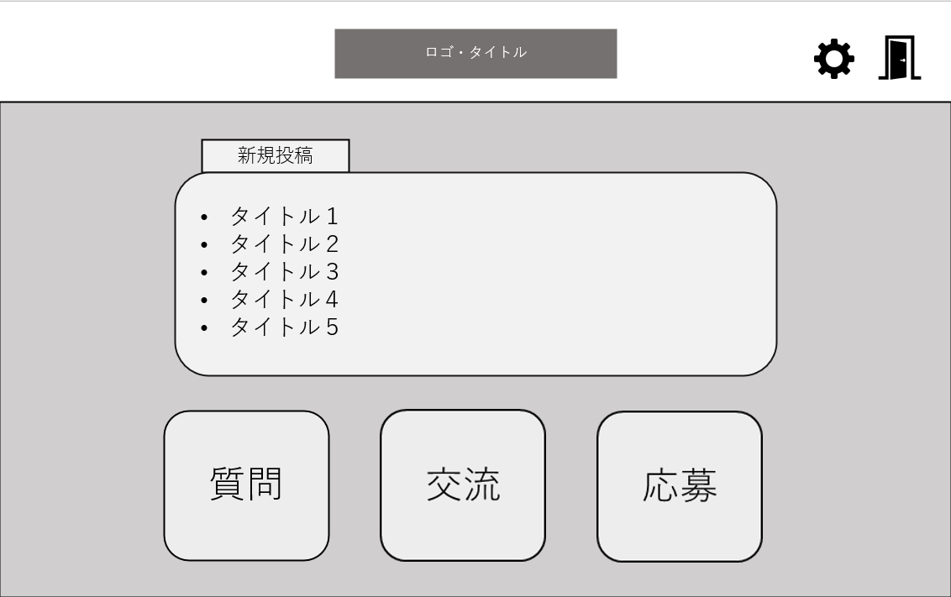
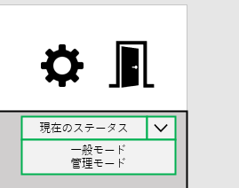

 |  |  |  |  |  |  |  |  |  |  |  |  |  |  | 管理者の一般モード

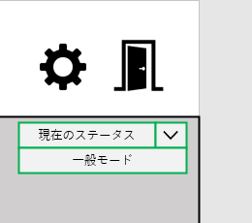

 |  |  |  |  |  |  |  |  |  |  |  |  |  |  | 管理者の管理者モード

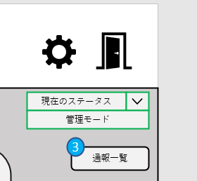

 | 機能設計

 | 項目定義書

 | No | 物理名 | 論理名 |  | 画面型 |  | データ型 |  | min | max | DBテーブル |  | DBカラム | 備考

通報
外部設計書 |  |  |  | 画面名 |  | 通報ページ |  |  |  | 作成者 | 石戸滉竜 |  |  | 更新者 | 川口陽紀
 |  |  |  | システム名 |  | 中庭掲示板 |  |  |  | 作成日 | 2023-06-06 |  |  | 更新日 | 2023-06-06
 |  |  |  | 備考

 | 画面設計
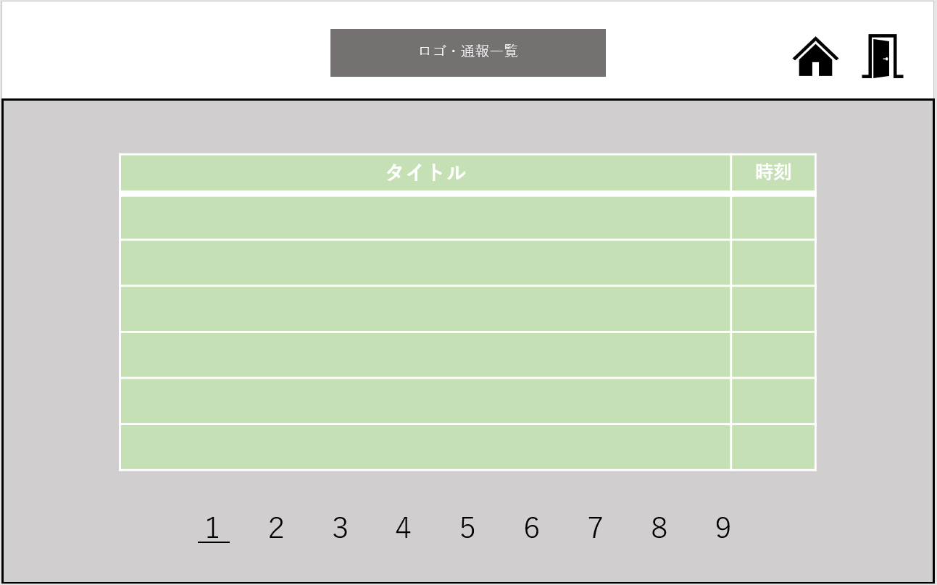

 | 機能設計

 | 項目定義書

 | No | 物理名 | 論理名 |  | 画面型 |  | データ型 | min | max | DBテーブル |  | DBカラム | 備考

通報の中身
外部設計書 |  |  |  | 画面名 |  | 通報ページの中身 |  |  |  | 作成者 | 石戸滉竜 |  |  | 更新者 | 川口陽紀
 |  |  |  | システム名 |  | 中庭掲示板 |  |  |  | 作成日 | 2023-06-06 |  |  | 更新日 | 2023-06-06
 |  |  |  | 備考

 | 画面設計
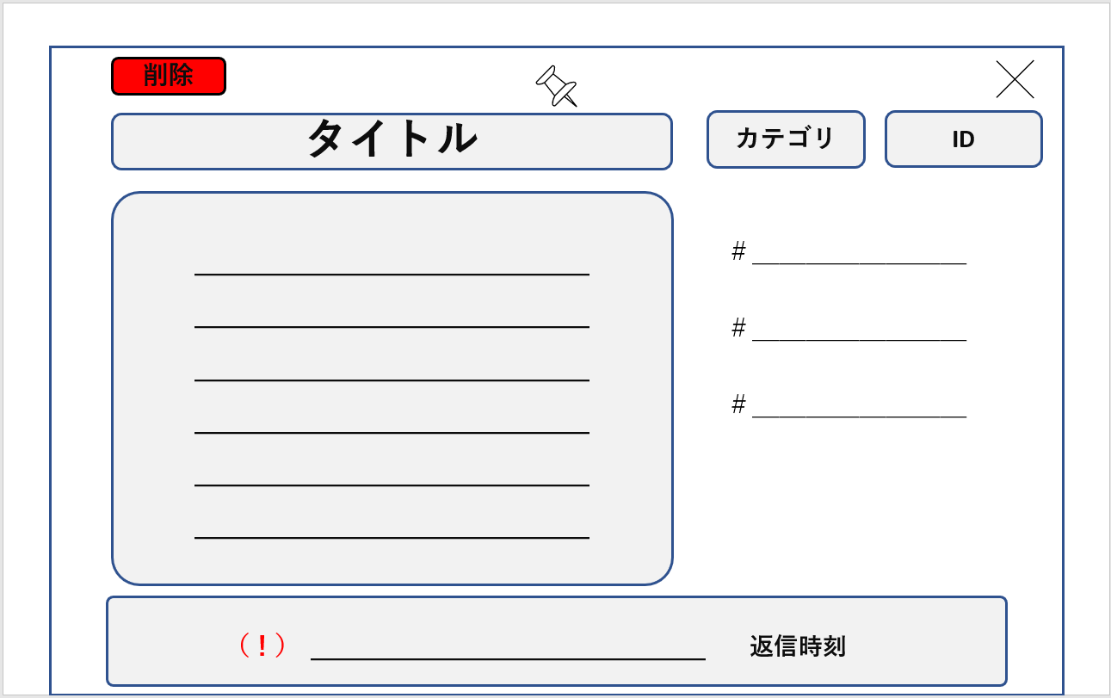

 | 機能設計

 | 項目定義書

 | No | 物理名 | 論理名 |  | 画面型 |  | データ型 | min | max | DBテーブル |  | DBカラム | 備考

掲示板
外部設計書 |  |  |  | 画面名 |  | 掲示板ページ |  |  |  | 作成者 | 川口陽紀 |  |  | 更新者 | 川口陽紀
 |  |  |  | システム名 |  | 中庭掲示板 |  |  |  | 作成日 | 2023-06-06 |  |  | 更新日 | 2023-06-06
 |  |  |  | 備考

 | 画面設計

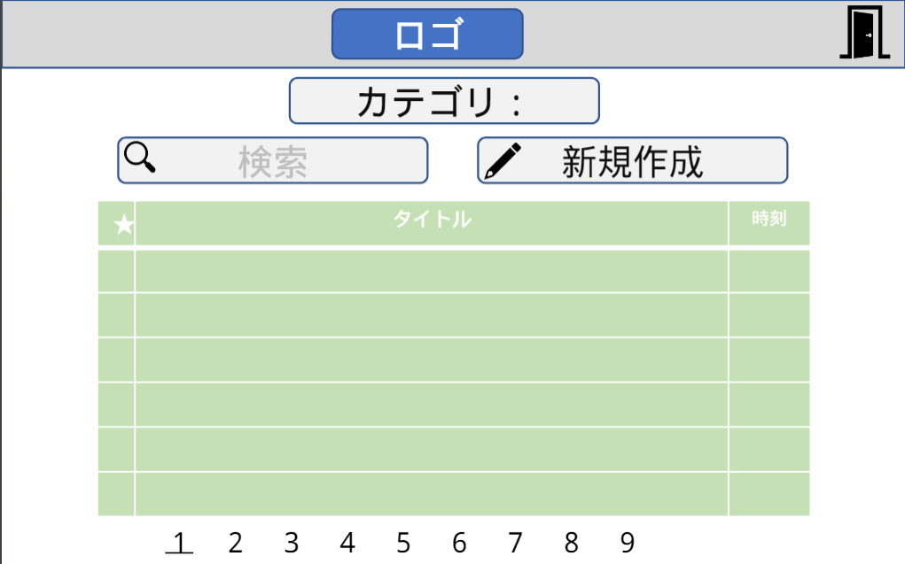

 | 機能設計

 | 項目定義書

 | No | 物理名 | 論理名 |  | 画面型 |  | データ型 | min | max | DBテーブル |  | DBカラム | 備考

掲示板(新規)
外部設計書 |  |  |  | 画面名 |  | 掲示板ページ (新規) |  |  |  | 作成者 | 川口陽紀 |  |  | 更新者 | 川口陽紀
 |  |  |  | システム名 |  | 中庭掲示板 |  |  |  | 作成日 | 2023-06-06 |  |  | 更新日 | 2023-06-06
 |  |  |  | 備考

 | 画面設計

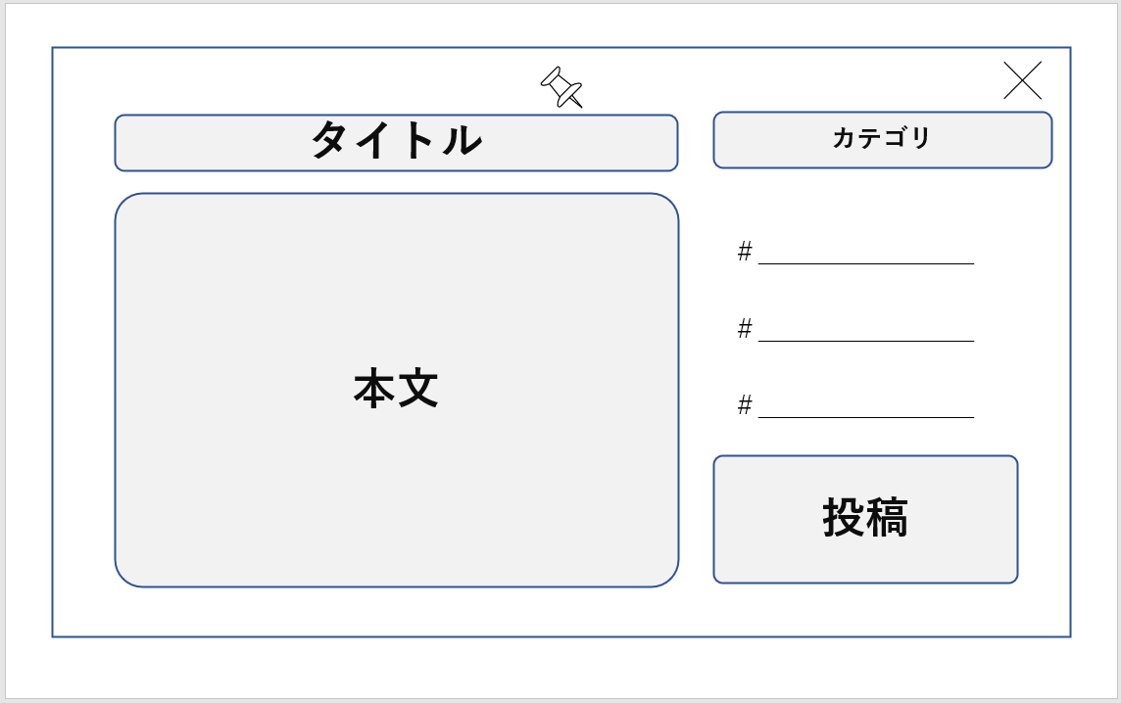

 | 機能設計

 | 項目定義書

 | No | 物理名 | 論理名 |  | 画面型 |  | データ型 | min | max | DBテーブル |  | DBカラム | 備考

掲示板 (返信)
外部設計書 |  |  |  | 画面名 |  | 掲示板ページ(返信) |  |  |  | 作成者 | 川口陽紀 |  |  | 更新者 | 川口陽紀
 |  |  |  | システム名 |  | 中庭掲示板 |  |  |  | 作成日 | 2023-06-06 |  |  | 更新日 | 2023-06-06
 |  |  |  | 備考

 | 画面設計

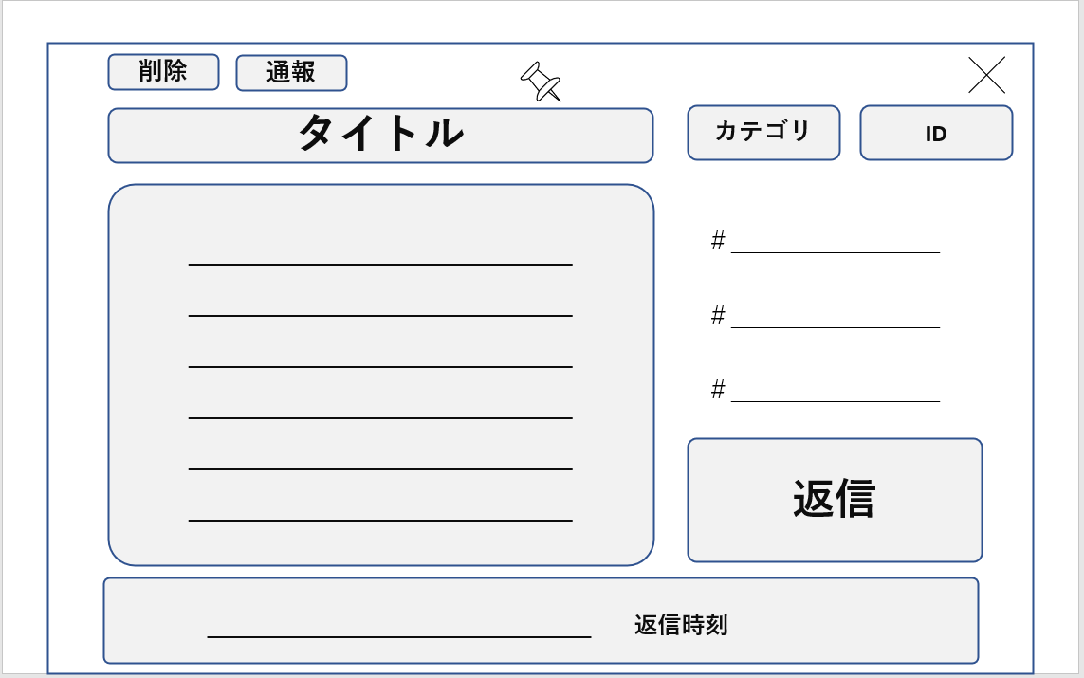

 | 機能設計

 | 項目定義書

 | No | 物理名 | 論理名 |  | 画面型 |  | データ型 | min | max | DBテーブル |  | DBカラム | 備考

設定
外部設計書 |  |  |  | 画面名 |  | 設定ページ |  |  |  | 作成者 | 目崎瑠都 |  |  | 更新者 | 川口陽紀
 |  |  |  | システム名 |  | 中庭掲示板 |  |  |  | 作成日 | 2023-06-06 |  |  | 更新日 | 2023-06-06
 |  |  |  | 備考

 | 画面設計

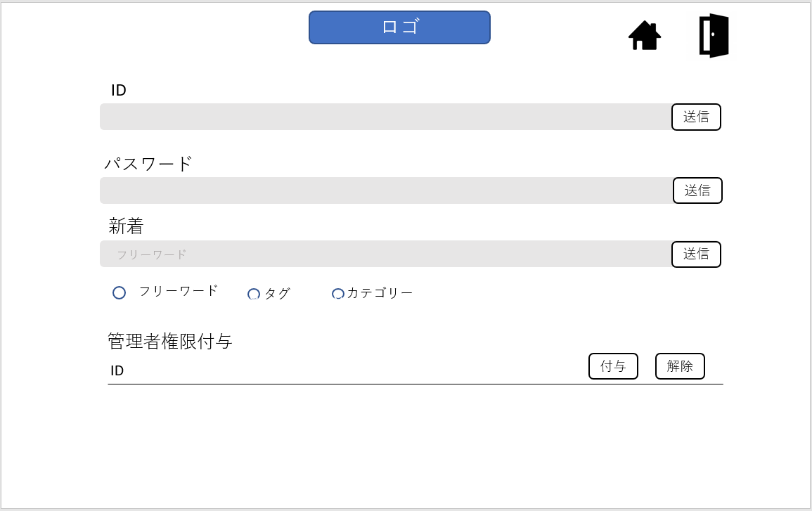

 | 機能設計

 | 項目定義書

 | No | 物理名 | 論理名 |  | 画面型 |  | データ型 | min | max | DBテーブル |  | DBカラム | 備考

